Instrucciones
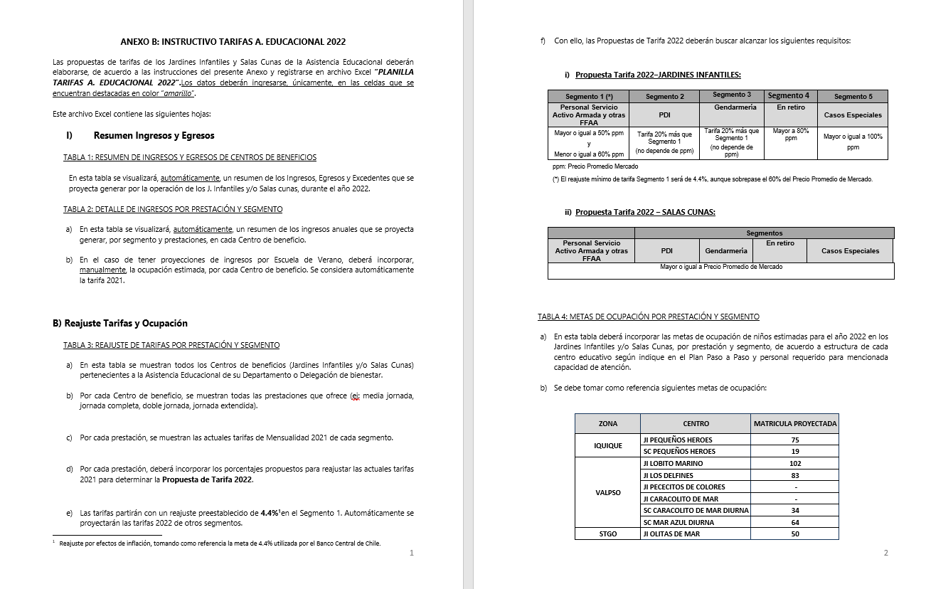
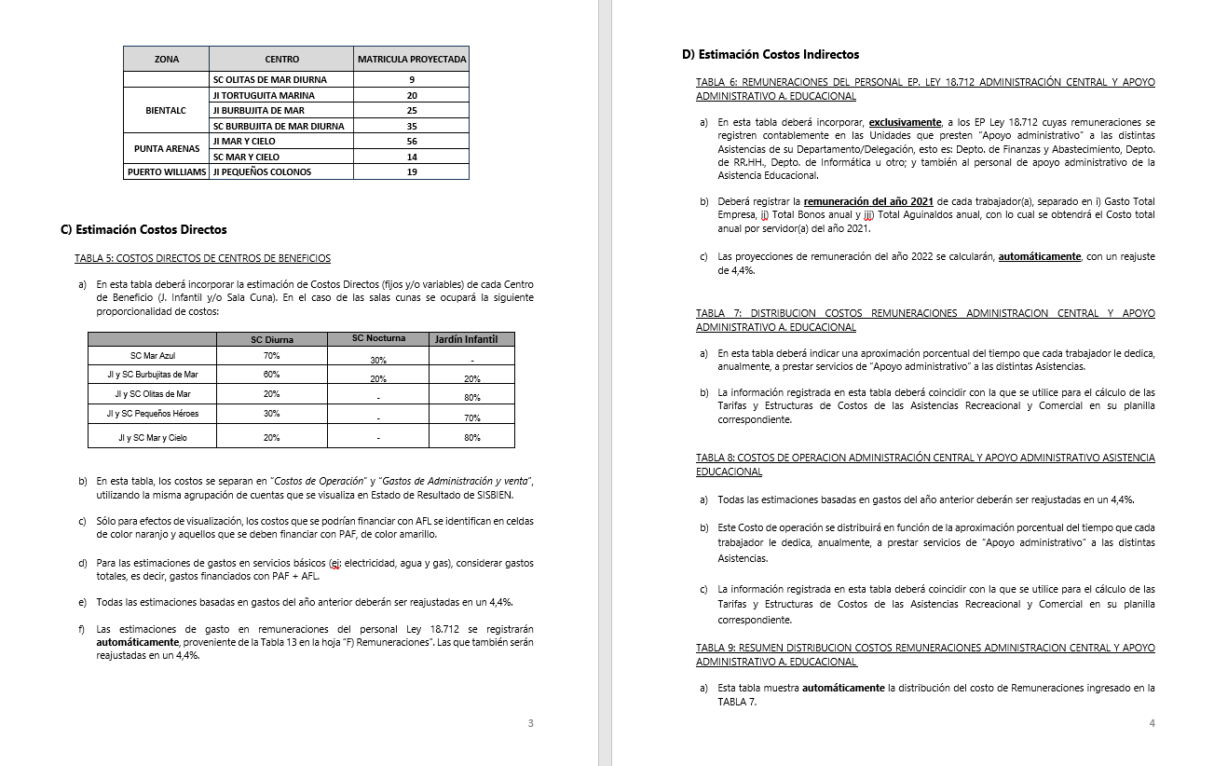
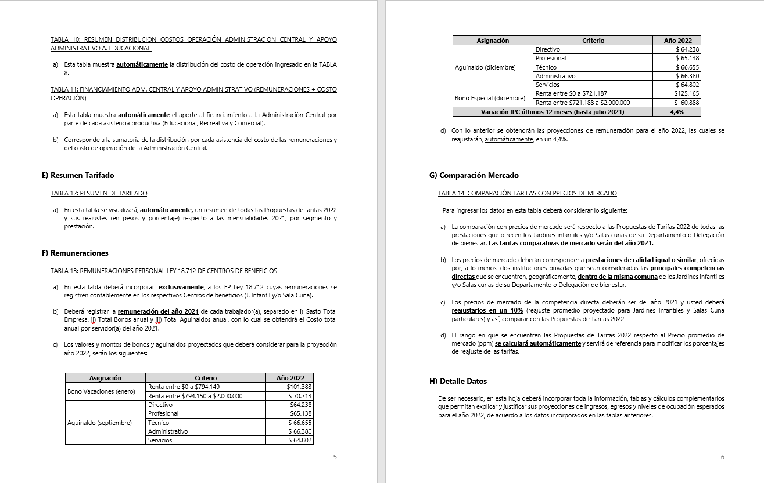
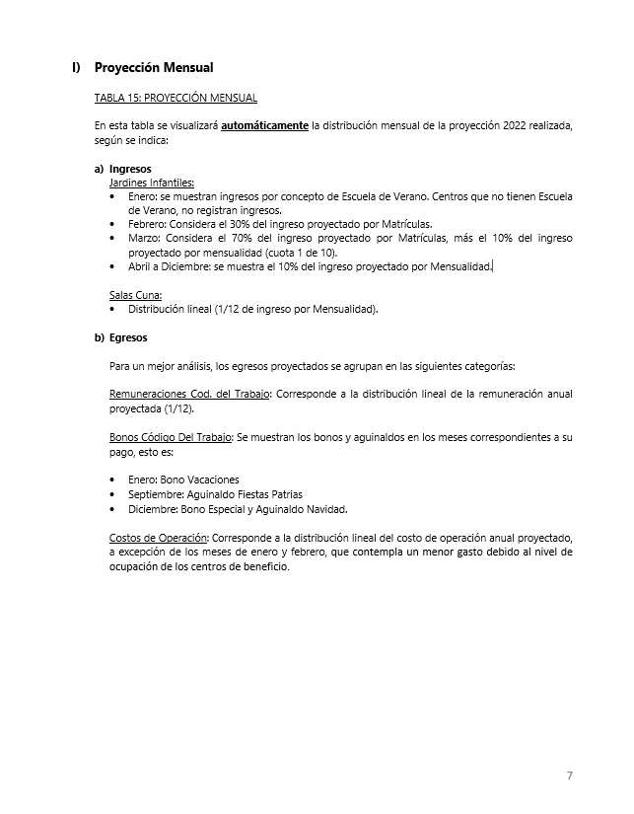
INSTRUCCIONES

INGRESE LOS DATOS EN LAS CELDAS DESTACADAS EN COLOR AMARILLO Y NARANJA

B) Reajuste Tarifas y Ocupación
Ir a
TABLA 4
 |  |  |  |  | ANEXO B
 |  |  |  |  | B) REAJUSTE DE TARIFAS Y METAS DE OCUPACIÓN POR CENTRO DE BENEFICIO

 |  | REPARTICION: |  |  | DELBIENWILL

TABLA 3: REAJUSTE DE TARIFAS POR PRESTACIÓN Y SEGMENTO

Jardines Infantiles | Prestación | Mensualidad 2021 |  |  |  |  | Reajuste propuesto |  |  |  |  | Propuesta Mensualidad 2022
 |  | Personal Servicio Activo Armada y otras FFAA | PDI | GENDARMERIA | En retiro | Casos Especiales | Personal Servicio Activo Armada y otras FFAA | PDI | GENDARMERIA | En retiro | Casos Especiales | Personal Servicio Activo Armada y otras FFAA | PDI | GENDARMERIA | En retiro | Casos Especiales
Jardín Infantil Pequeños Colonos | Media jornada | $66,200 | $79,500 | $79,500 | $126,900 | $154,000 | 5.7% | 5.7% | 5.7% | 5.7% | 5.7% | $70,000 | $84,000 | $84,000 | $134,200 | $162,800
 | Doble Jornada | $86,900 | $104,300 | $104,300 | $156,400 | $187,700 | 5.7% | 5.7% | 5.7% | 5.7% | 5.7% | $91,900 | $110,300 | $110,300 | $165,400 | $198,400

TABLA 4: METAS DE OCUPACIÓN POR PRESTACIÓN Y SEGMENTO

Jardines Infantiles | Prestación | Meta Ocupación niños 2022
 |  | Personal Servicio Activo Armada y otras FFAA | PDI | GENDARMERIA | En retiro | Casos Especiales | Total Meta Ocupación
Jardín Infantil Pequeños Colonos | Media jornada | 2 |  |  |  | 1 | 3
 | Doble Jornada |  |  |  |  |  | 0
 |  |  |  |  |  |  | 3

D) Costos Indirectos
Ir a TABLA 7
Ir a TABLA 8
Ir a TABLA 9
Ir a TABLA 10
Ir a TABLA 11
 |  |  |  | ANEXO D
 |  |  |  | D) COSTOS INDIRECTOS ASISTENCIA EDUCACIONAL

 |  |  | REPARTICION: | DELBIENWILL

TABLA 6: REMUNERACIONES DEL PERSONAL LEY 18.712 ADMINISTRACION CENTRAL Y APOYO ADMINISTRATIVO ASISTENCIA EDUCACIONAL |  |  |  |  |  |  |  |  |  |  |  | TABLA 7: DISTRIBUCION COSTOS REMUNERACIONES ADMINISTRACION CENTRAL Y APOYO ADMINISTRATIVO A. EDUCACIONAL |  |  |  |  |  |  | TABLA 8: COSTOS DE OPERACION ADMINISTRACIÓN CENTRAL Y APOYO ADMINISTRATIVO ASISTENCIA EDUCACIONAL |  |  |  | TABLA 9: RESUMEN DISTRIBUCION COSTOS REMUNERACIONES ADMINISTRACION CENTRAL |  |  |  |  |  | TABLA 10: RESUMEN DISTRIBUCION COSTOS OPERACIÓN ADMINISTRACION CENTRAL Y APOYO ADMINISTRATIVO A. EDUCACIONAL |  |  |  |  |  | TABLA 11: FINANCIAMIENTO ADM. CENTRAL Y APOYO ADMINISTRATIVO (REMUNERACIONES + COSTO OPERACIÓN)

 |  |  |  |  |  |  |  |  | Reajuste | 5.7%

Unidades de Apoyo Administrativo |  | Nombre | Apellido | Ocupación / Cargo | Centro de Costo | REMUNERACIONES 2021 |  |  |  | Costo Total por Servidor Reajustado 2022 |  | ASISTENCIA RECREATIVA |  | ASISTENCIA EDUCACIONAL |  | ASISTENCIA COMERCIAL |  | Tiempo Total | Número de Cuenta | ítem de Gasto (según Plan de Cuenta Institucional) | COSTO INDIRECTO ESTIMADO 2022 |  | ASISTENCIA RECREATIVA |  | ASISTENCIA EDUCACIONAL |  | ASISTENCIA COMERCIAL |  | ASISTENCIA RECREATIVA |  | ASISTENCIA EDUCACIONAL |  | ASISTENCIA COMERCIAL |  | ASISTENCIA RECREATIVA | ASISTENCIA EDUCACIONAL | ASISTENCIA COMERCIAL
 |  |  |  |  |  | Gasto Total Empresa | Total Bonos anual | Total Aguinaldos anual | Costo Total anual por Servidor 2021 |  |  | % tiempo | $ Costo | % tiempo | $ Costo | % tiempo | $ Costo |  |  |  |  |  | % tiempo | $ Costo | % tiempo | $ Costo | % tiempo | $ Costo | % tiempo | $ Costo | % tiempo | $ Costo | % tiempo | $ Costo | $ Costo Total | $ Costo Total | $Costo Total
ADMINISTRACIÓN CENTRAL | Departamento de Finanzas y Abastecimiento | Brenda Xiomara Saavedra Carvajal |  | CONTADOR GENERAL | ADM. CENTRAL | $15,581,676 | $188,000 | $128,066 | $ 15,897,742 | $ 16,803,913 |  | 10% | $ 1,680,391 | 5% | $ 840,196 | 85 % | $ 14,283,326 | 100% |  | COSTOS DE OPERACIÓN | $ 6,185,722 |  | 10 % | $ 6,738,820 | 5 % | $ 3,369,410 | 85 % | $ 57,279,970 | 10% | $ 1,412,761 | 5% | $ 706,380 | 85 % | $ 12,008,467 | $ 8,151,581 | $ 4,075,790 | $ 69,288,437
 |  | Alejandra Fabiola Cuadra Valdés |  | ADMINISTRATIVO CONTABLE INGRESOS (S) | ADM. CENTRAL | $7,929,804 | $328,000 | $128,066 | $ 8,385,870 | $ 8,863,865 | nuevo | 10% | $ 886,386 | 5% | $ 443,193 | 85 % | $ 7,534,285 | 100% |  | REMUNERACIONES DIRECTAS | $ 1,191,626
 |  | Ximena Alejandra Andrade Barrientos |  | SECRETARIA CONTABLE Y DE RR.HH. | ADM. CENTRAL | $8,451,852 | $328,000 | $128,066 | $ 8,907,918 | $ 9,415,669 |  | 10% | $ 941,567 | 5% | $ 470,783 | 85 % | $ 8,003,319 | 100% | 53103050000000 | SUPLENCIAS Y REEMPLAZOS | $ -
 |  | Marcela Andrea Vergara Orellana |  | OPERADOR CONTABLE Y ADMINISTRATIVO | ADM. CENTRAL | $12,092,388 | $328,000 | $128,066 | $ 12,548,454 | $ 13,263,716 |  | 10% | $ 1,326,372 | 5% | $ 663,186 | 85 % | $ 11,274,158 | 100% | 53103060000000 | PERSONAL A TRATO Y TEMPORAL | $ -
 |  | Katarina Izidora Salopek Plantak |  | ENCARGADO DE BIENES DE USO Y CONTROL EXISTENCIAS | ADM. CENTRAL | $8,078,316 | $328,000 | $128,066 | $ 8,534,382 | $ 9,020,842 |  | 10% | $ 902,084 | 5% | $ 451,042 | 85 % | $ 7,667,716 | 100% | 53103080010000 | OTRAS REMUNERACIONES | $ 1,191,626 | detalle
 |  | Vanessa Hincapie Valencia |  | ENCARGADO CICLO DE INGRESOS Y FACTURACIÓN | ADM. CENTRAL | $637,908 | $328,000 | $128,066 | $ 1,093,974 | $ 1,156,331 |  | 10% | $ 115,633 | 5% | $ 57,817 | 85 % | $ 982,881 | 100% |  | GASTO DE OPERACIÓN | $ 4,994,096
 |  |  |  | Enc. de certificación | ADM. CENTRAL | $7,929,804 | $328,000 | $128,066 | $ 8,385,870 | $ 8,863,865 |  | 10% | $ 886,386 | 5% | $ 443,193 | 85 % | $ 7,534,285 | 100% | 53201010100000 | ALIMENTOS Y BEBIDAS | $ -
 |  | Aporte Operacional DBSA |  |  | ADM. CENTRAL | $- | $- | $- | $ 0 | $ 0 |  | 0% | $ 0 | 0% | $ 0 | 0 % | $ 0 | 0% | 53202010100000 | TEXTILES Y ACABADOS TEXTILES | $ -
 |  |  |  |  | ADM. CENTRAL | $- | $- | $- | $ 0 | $ 0 |  | 0% | $ 0 | 0% | $ 0 | 0 % | $ 0 | 0% | 53203010100000 | COMBUSTIBLE LUBRIC P.VEHICULOS | $ 2,372,000
 |  |  |  |  | ADM. CENTRAL | $- | $- | $- | $ 0 | $ 0 |  | 0% | $ 0 | 0% | $ 0 | 0 % | $ 0 | 0% | 53203030000000 | PARA CALEFACCION | $ -
 | Departamento de RR.HH. | N.N. | N.N. | Ej: Encargado RR.HH. | ADM. CENTRAL | $- | $- | $- | $ 0 | $ 0 |  | 0% | $ 0 | 0% | $ 0 | 0 % | $ 0 | 0% | 53204030000000 | PRODUCTOS QUIMICOS | $ -
 |  |  |  |  | ADM. CENTRAL | $- | $- | $- | $ 0 | $ 0 |  | 0% | $ 0 | 0% | $ 0 | 0 % | $ 0 | 0% | 53204100100001 | MAT.P/MATEN.Y REPARACION | $ 950,250
 |  |  |  |  | ADM. CENTRAL | $- | $- | $- | $ 0 | $ 0 |  | 0% | $ 0 | 0% | $ 0 | 0 % | $ 0 | 0% | 53204130100000 | EQUIPOS MENORES | $ 70,000
 |  |  |  |  | ADM. CENTRAL | $- | $- | $- | $ 0 | $ 0 |  | 0% | $ 0 | 0% | $ 0 | 0 % | $ 0 | 0% | 53205010100000 | ELECTRICIDAD | $ -
 |  |  |  |  | ADM. CENTRAL | $- | $- | $- | $ 0 | $ 0 |  | 0% | $ 0 | 0% | $ 0 | 0 % | $ 0 | 0% | 53205020100000 | AGUA | $ -
 |  |  |  |  | ADM. CENTRAL | $- | $- | $- | $ 0 | $ 0 |  | 0% | $ 0 | 0% | $ 0 | 0 % | $ 0 | 0% | 53205030100000 | GAS | $ -
 |  |  |  |  | ADM. CENTRAL | $- | $- | $- | $ 0 | $ 0 |  | 0% | $ 0 | 0% | $ 0 | 0 % | $ 0 | 0% | 53205050100000 | TELEFONIA FIJA | $ -
 |  |  |  |  | ADM. CENTRAL | $- | $- | $- | $ 0 | $ 0 |  | 0% | $ 0 | 0% | $ 0 | 0 % | $ 0 | 0% | 53205060100000 | TELEFONIA CELULAR | $ 864,000
 |  |  |  |  | ADM. CENTRAL | $- | $- | $- | $ 0 | $ 0 |  | 0% | $ 0 | 0% | $ 0 | 0 % | $ 0 | 0% | 53205070100000 | ACCESO A INTERNET | $ -
 |  |  |  |  | ADM. CENTRAL | $- | $- | $- | $ 0 | $ 0 |  | 0% | $ 0 | 0% | $ 0 | 0 % | $ 0 | 0% | 53208010100000 | SERVICIOS DE ASEO | $ -
 | Departamento de Informática | N.N. | N.N. | Ej: Encargado Informática | ADM. CENTRAL | $- | $- | $- | $ 0 | $ 0 |  | 0% | $ 0 | 0% | $ 0 | 0 % | $ 0 | 0% | 53208070100001 | PASAJES, FLETES Y BODEGAJE | $ -
 |  |  |  |  | ADM. CENTRAL | $- | $- | $- | $ 0 | $ 0 |  | 0% | $ 0 | 0% | $ 0 | 0 % | $ 0 | 0% | 53208100100001 | SERVICIO DE SUSCRIPCION | $ -
 |  |  |  |  | ADM. CENTRAL | $- | $- | $- | $ 0 | $ 0 |  | 0% | $ 0 | 0% | $ 0 | 0 % | $ 0 | 0% | 53211030000000 | SERVICIOS INFORMATICOS | $ -
 |  |  |  |  | ADM. CENTRAL | $- | $- | $- | $ 0 | $ 0 |  | 0% | $ 0 | 0% | $ 0 | 0 % | $ 0 | 0% | 53212020100000 | GASTOS MENORES (FOFI) | $ 737,846
 |  |  |  |  | ADM. CENTRAL | $- | $- | $- | $ 0 | $ 0 |  | 0% | $ 0 | 0% | $ 0 | 0 % | $ 0 | 0% | 53214020000000 | MAQUINAS Y EQUIPOS DE OFICINA | $ -
 | Otros | N.N. | N.N. |  | ADM. CENTRAL | $- | $- | $- | $ 0 | $ 0 |  | 0% | $ 0 | 0% | $ 0 | 0 % | $ 0 | 0% |  | GASTOS DE ADMINISTRACIÓN Y VENTAS | $ 7,941,886
 |  |  |  |  | ADM. CENTRAL | $- | $- | $- | $ 0 | $ 0 |  | 0% | $ 0 | 0% | $ 0 | 0 % | $ 0 | 0% |  | GASTO EN PERSONAL | $ -
 |  |  |  |  | ADM. CENTRAL | $- | $- | $- | $ 0 | $ 0 |  | 0% | $ 0 | 0% | $ 0 | 0 % | $ 0 | 0% | 53202020100000 | VESTUARIO ACC.Y PRENDAS DIVERS | $ -
 |  |  |  |  | ADM. CENTRAL | $- | $- | $- | $ 0 | $ 0 |  | 0% | $ 0 | 0% | $ 0 | 0 % | $ 0 | 0% | 53202030000000 | CALZADO | $ -
 |  |  |  |  | ADM. CENTRAL | $- | $- | $- | $ 0 | $ 0 |  | 0% | $ 0 | 0% | $ 0 | 0 % | $ 0 | 0% | 53211020000000 | CURSOS DE CAPACITACION | $ -
 |  |  |  |  | ADM. CENTRAL | $- | $- | $- | $ 0 | $ 0 |  | 0% | $ 0 | 0% | $ 0 | 0 % | $ 0 | 0% | 53101004030000 | VIATICOS PERSONAL COD.TRABAJO | $ -
 |  |  |  |  | ADM. CENTRAL | $- | $- | $- | $ 0 | $ 0 |  | 0% | $ 0 | 0% | $ 0 | 0 % | $ 0 | 0% |  | CONSUMOS BÁSICOS | $ -
 |  |  |  |  | ADM. CENTRAL | $- | $- | $- | $ 0 | $ 0 |  | 0% | $ 0 | 0% | $ 0 | 0 % | $ 0 | 0% | 53205080000000 | ENLACES DE TELECOMUNICACIONES | $ -
 |  |  |  |  | ADM. CENTRAL | $- | $- | $- | $ 0 | $ 0 |  | 0% | $ 0 | 0% | $ 0 | 0 % | $ 0 | 0% | 53205990000000 | OTROS SERVICIOS BASICOS | $ -
 |  |  |  |  | ADM. CENTRAL | $- | $- | $- | $ 0 | $ 0 |  | 0% | $ 0 | 0% | $ 0 | 0 % | $ 0 | 0% |  | BIENES DE CONSUMO | $ 3,188,127
 |  |  |  |  | ADM. CENTRAL | $- | $- | $- | $ 0 | $ 0 |  | 0% | $ 0 | 0% | $ 0 | 0 % | $ 0 | 0% | 53203010200000 | COMB.LUBR.DIRECTOS-INDIRECTOS | $ -
 |  |  |  |  | ADM. CENTRAL | $- | $- | $- | $ 0 | $ 0 |  | 0% | $ 0 | 0% | $ 0 | 0 % | $ 0 | 0% | 53204010000000 | MATERIALES DE OFICINA | $ 1,485,417
 |  |  |  |  | ADM. CENTRAL | $- | $- | $- | $ 0 | $ 0 |  | 0% | $ 0 | 0% | $ 0 | 0 % | $ 0 | 0% | 53204040200000 | PROD.QUIMIC,FARMACEUTICOS IND. | $ -
 |  |  |  |  | ADM. CENTRAL | $- | $- | $- | $ 0 | $ 0 |  | 0% | $ 0 | 0% | $ 0 | 0 % | $ 0 | 0% | 53204060000000 | FERT.INSECT.FUNG.Y OTROS | $ 200,000
 |  |  |  |  | ADM. CENTRAL | $- | $- | $- | $ 0 | $ 0 |  | 0% | $ 0 | 0% | $ 0 | 0 % | $ 0 | 0% | 53204070000000 | MAT.Y UTILES DE ASEO | $ 922,710
 |  |  |  |  | ADM. CENTRAL | $- | $- | $- | $ 0 | $ 0 |  | 0% | $ 0 | 0% | $ 0 | 0 % | $ 0 | 0% | 53204080000000 | MENAJE OFICINA CASINO Y OTROS | $ 80,000
 |  |  |  |  | ADM. CENTRAL | $- | $- | $- | $ 0 | $ 0 |  | 0% | $ 0 | 0% | $ 0 | 0 % | $ 0 | 0% | 53214010000000 | MOBILIARIO Y OTROS | $ 500,000
 |  |  |  |  | ADM. CENTRAL | $- | $- | $- | $ 0 | $ 0 |  | 0% | $ 0 | 0% | $ 0 | 0 % | $ 0 | 0% | 53214040000000 | EQUIPOS COMPUTACIONALES | $ -
 |  |  |  |  | ADM. CENTRAL | $- | $- | $- | $ 0 | $ 0 |  | 0% | $ 0 | 0% | $ 0 | 0 % | $ 0 | 0% | 55201010100004 | COSTO SERVICIO DESAYUNO | $ -
 |  |  |  |  | ADM. CENTRAL | $- | $- | $- | $ 0 | $ 0 |  | 0% | $ 0 | 0% | $ 0 | 0 % | $ 0 | 0% | 55201010100005 | COSTOS DE TEXT. VEST,O PRENDAS | $ -
 |  |  |  |  | ADM. CENTRAL | $- | $- | $- | $ 0 | $ 0 |  | 0% | $ 0 | 0% | $ 0 | 0 % | $ 0 | 0% |  | SERVICIOS GENERALES | $ 1,667,536
 |  |  |  |  | ADM. CENTRAL | $- | $- | $- | $ 0 | $ 0 |  | 0% | $ 0 | 0% | $ 0 | 0 % | $ 0 | 0% | 53207010000000 | SERVICIO DE PUBLICIDAD | $ -
 |  |  |  |  |  |  |  |  |  | $ 67,388,200 |  | 10 % | $ 6,738,820 | 5 % | $ 3,369,410 | 85 % | $ 57,279,970 |  | 53207020000000 | SERVICIO DE IMPRESION | $ -
 |  |  |  |  |  |  |  |  |  | 100 % |  |  |  |  |  |  |  |  | 53208020000000 | SERVICIOS DE VIGILANCIA | $ -
 |  |  |  |  |  |  |  |  |  |  |  |  |  |  |  |  |  |  | 53208990000000 | OTROS SERVICIOS GENERALES | $ -
ÁREA APOYO A. EDUCACIONAL | Asistencia Educacional |  |  |  | APOYO ADM. | $- | $- | $- | $ 0 | $ 0 |  |  |  |  |  |  |  |  | 53209010000000 | ARRIENDO DE TERRENOS | $ -
 |  |  |  |  | APOYO ADM. | $- | $- | $- | $ 0 | $ 0 |  |  |  |  |  |  |  |  | 53209040000000 | ARRIENDO DE MOBILIARIO Y OTROS | $ -
 |  |  |  |  | APOYO ADM. | $- | $- | $- | $ 0 | $ 0 |  |  |  |  |  |  |  |  | 53209050000000 | ARRIENDO DE MAQUINAS Y EQUIPOS | $ 1,147,536
 |  |  |  |  | APOYO ADM. | $- | $- | $- | $ 0 | $ 0 |  |  |  |  |  |  |  |  | 53209990000000 | OTROS ARRIENDOS | $ -
 |  |  |  |  | APOYO ADM. | $- | $- | $- | $ 0 | $ 0 |  |  |  |  |  |  |  |  | 53210020100000 | SEGURO INMUEBLES | $ 520,000
 |  |  |  |  |  |  |  |  |  | $ 0 |  |  |  |  |  |  |  |  |  | MANTENCIÓN Y REPARACIÓN | $ 3,086,223
 |  |  |  |  |  |  |  |  |  | 100 % |  |  |  |  |  |  |  |  | 53206030000000 | MANT.Y REPAR. MOBILIARIO Y OTROS | $ -
 |  |  |  |  |  |  |  |  |  |  |  |  |  |  |  |  |  |  | 53206040000000 | MANT.Y REPAR. DE EQUIPOS OFICINA | $ 1,284,550
 |  |  |  |  |  |  |  |  |  |  |  |  |  |  |  |  |  |  | 53206060000000 | MANT.Y REPAR. OTRAS MAQ. Y EQUIP. | $ 155,123
 |  |  |  |  |  |  |  |  |  |  |  |  |  |  |  |  |  |  | 53206070000000 | MANT.Y REPAR. EQUIPOS INFORMATICOS | $ -
 |  |  |  |  |  |  |  |  |  |  |  |  |  |  |  |  |  |  | 53206990000000 | OTROS MANTEN. Y REPAR. MENORES | $ 1,646,550
 |  |  |  |  |  |  |  |  |  |  |  |  |  |  |  |  |  |  | 53208030000000 | SERVICIO DE MANTENCION JARDINES | $ -
 |  |  |  |  |  |  |  |  |  |  |  |  |  |  |  |  |  |  | 53212060000000 | OTROS GASTOS IMPREVISTOS | $ -
 |  |  |  |  |  |  |  |  |  |  |  |  |  |  |  |  |  |  |  | OTROS GASTOS | $ -
 |  |  |  |  |  |  |  |  |  |  |  |  |  |  |  |  |  |  | 53204999000000 | OTROS MATERIALES DE USO CONSUMO | $ -
 |  |  |  |  |  |  |  |  |  |  |  |  |  |  |  |  |  |  |  | COSTO TOTAL | $ 14,127,608

